상품제안서
스마트코비 리얼우드 무선충전시계 (밀러, 흑경) | 상품코드: F18468

 |  |  |  |  |  |  | 02-412-0044 | www.easy1.co.kr
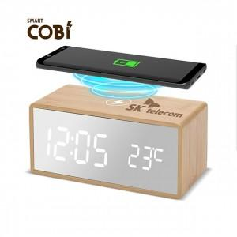

【상세/제작정보】

【인쇄/포장옵션】 | 레이저 / 포장지포장

【공급단가】 | 수량 | 30~ | 100~ | 300~ | 500~ | 1,000~
*VAT별도 | 단가 | 22,950원 | 22,100원 | 21,250원 | 20,400원 | 19,890원

【상품 URL】 | http://www.easy1.co.kr/src/goods_detail.php?gdno=18468

